メイン
配台一括実行
マスター取り込み
再計画実行
マスターファイルを開く
環境構築 (初回のみ)
計画結果（シートへ）
結果_AIログ
結果_カレンダー(出勤簿)
結果_タスク一覧 |  |  |  |  |  |  |  |  |  |  |  |  |  | ●Python実行環境を構築します
結果_メンバー別作業割合 |  |  |  |  |  |  |  |  |  |  |  |  |  | インストールするパソコンの管理者権限が必要です。
表示フォントを変更
結果_設備ガント
結果_設備毎の時間割 | メンバー | 3/29(日) | 3/30(月) | 3/31(火) | 4/1(水) | 4/2(木) | 4/3(金) | 4/4(土) | 4/5(日) | 4/6(月) | 4/7(火) | 4/8(水) | 4/9(木)
 | 冨田 裕子 | - | 08:45 / 17:00 | 08:45 / 17:00 | 08:45 / 17:00 | 08:45 / 17:00 | 08:45 / 17:00 | 休 / 休 | 休 / 休 | 12:45 / 17:00 | 08:45 / 17:00 | 08:45 / 17:00 | 08:45 / 17:00
 | 図司 智子 | - | 08:45 / 17:00 | 08:45 / 17:00 | 08:45 / 17:00 | 08:45 / 17:00 | 08:45 / 17:00 | 休 / 休 | 休 / 休 | 08:45 / 17:00 | 08:45 / 17:00 | 08:45 / 17:00 | 08:45 / 17:00
 | 宮島 剛 | - | 08:45 / 17:00 | 08:45 / 17:00 | 08:45 / 17:00 | 08:45 / 17:00 | 08:45 / 17:00 | 休 / 休 | 休 / 休 | 08:45 / 17:00 | 08:45 / 17:00 | 08:45 / 17:00 | 08:45 / 17:00
 | 森岡 真由美 | - | 08:45 / 17:00 | 08:45 / 17:00 | 08:45 / 17:00 | 08:45 / 17:00 | 08:45 / 17:00 | 休 / 休 | 休 / 休 | 08:45 / 17:00 | 08:45 / 17:00 | 休 / 休 | 08:45 / 17:00
 | 竹内 正美 | - | 08:45 / 17:00 | 08:45 / 17:00 | 08:45 / 17:00 | 08:45 / 17:00 | 08:45 / 17:00 | 休 / 休 | 休 / 休 | 08:45 / 17:00 | 08:45 / 17:00 | 08:45 / 17:00 | 08:45 / 17:00
 | 菅沼 めぐみ | - | 12:45 / 17:00 | 08:45 / 17:00 | 08:45 / 17:00 | 08:45 / 17:00 | 08:45 / 17:00 | 休 / 休 | 休 / 休 | 08:45 / 12:00 | 08:45 / 17:00 | 休 / 休 | 08:45 / 17:00

 |  |  |  |  |  |  |  |  |  |  |  |  |  | 【グローバルコメント】 | 集計時刻: 2026/03/30 20:33:04
 |  |  |  |  |  |  |  |  |  |  |  |  |  |  | （この実行での Gemini API 呼出しはありません）
 |  |  |  |  |  |  |  |  |  |  |  |  |  |  | ※ トークンは API の usage_metadata に基づきます。
 |  |  |  |  |  |  |  |  |  |  |  |  |  |  | ※ USD 単価はコード／環境変数の目安です。実課金は Google の請求を参照してください。
 |  |  |  |  |  |  |  |  |  |  |  |  |  |  | ※ 各 API 呼出しごとの推定料金はコンソールに出さず、下記累計 JSON にのみ積み上げます。

 |  |  |  |  |  |  |  |  |  |  |  |  |  |  | 【累計】gemini_usage_cumulative.json（全実行・推定値・ファイル: API_Payment フォルダ）
 |  |  |  |  |  |  |  |  |  |  |  |  |  |  | 最終更新: 2026-03-30T13:31:45
 |  |  |  |  |  |  |  |  |  |  |  |  |  |  | 呼出し 29 回 / 入力 34,492 / 出力 15,122 / 思考 61,467 / total 報告 111,081
 |  |  |  |  |  |  |  |  |  |  |  |  |  |  | 推定料金累計(USD): $0.025564
 |  |  |  |  |  |  |  |  |  |  |  |  |  |  | 推定料金累計(JPY・150円/USD): ¥3.83
 |  |  |  |  |  |  |  |  |  |  |  |  |  |  | --- 累計 モデル: gemini-2.5-flash ---
 |  |  |  |  |  |  |  |  |  |  |  |  |  |  | 呼出し: 29 回
 |  |  |  |  |  |  |  |  |  |  |  |  |  |  | 入力: 34,492 / 出力: 15,122
 |  |  |  |  |  |  |  |  |  |  |  |  |  |  | 思考: 61,467
 |  |  |  |  |  |  |  |  |  |  |  |  |  |  | 推定料金累計(USD): $0.025564
 |  |  |  |  |  |  |  |  |  |  |  |  |  |  | 推定料金累計(JPY): ¥3.83
 |  |  |  |  |  |  |  |  |  |  |  |  |  |  | 【期間別集計】（トレンドは log の CSV を Excel でグラフ化）
 |  |  |  |  |  |  |  |  |  |  |  |  |  |  | （period_key は PC ローカル時刻（datetime.now）で付与。他 PC との集計は混ぜないでください。）
 |  |  |  |  |  |  |  |  |  |  |  |  |  |  | [年]
 |  |  |  |  |  |  |  |  |  |  |  |  |  |  | 2026 呼出し 29 回 入力 34,492 出力 15,122 思考 61,467 推定USD $0.025564 推定JPY ¥3.83
 |  |  |  |  |  |  |  |  |  |  |  |  |  |  | [月（新しい順・最大12）]
 |  |  |  |  |  |  |  |  |  |  |  |  |  |  | 2026-03 呼出し 29 回 入力 34,492 出力 15,122 思考 61,467 推定USD $0.025564 推定JPY ¥3.83
 |  |  |  |  |  |  |  |  |  |  |  |  |  |  | [週 ISO（新しい順・最大8）]
 |  |  |  |  |  |  |  |  |  |  |  |  |  |  | 2026-W14 呼出し 7 回 入力 10,028 出力 12,902 思考 28,031 推定USD $0.013032 推定JPY ¥1.95
 |  |  |  |  |  |  |  |  |  |  |  |  |  |  | 2026-W13 呼出し 22 回 入力 24,464 出力 2,220 思考 33,436 推定USD $0.012532 推定JPY ¥1.88
 |  |  |  |  |  |  |  |  |  |  |  |  |  |  | [日（新しい順・最大14）]
 |  |  |  |  |  |  |  |  |  |  |  |  |  |  | 2026-03-30 呼出し 7 回 入力 10,028 出力 12,902 思考 28,031 推定USD $0.013032 推定JPY ¥1.95
 |  |  |  |  |  |  |  |  |  |  |  |  |  |  | 2026-03-29 呼出し 21 回 入力 23,758 出力 2,154 思考 32,706 推定USD $0.012240 推定JPY ¥1.84
 |  |  |  |  |  |  |  |  |  |  |  |  |  |  | 2026-03-28 呼出し 1 回 入力 706 出力 66 思考 730 推定USD $0.000292 推定JPY ¥0.04
 |  |  |  |  |  |  |  |  |  |  |  |  |  |  | [時間（新しい順・最大48）]
 |  |  |  |  |  |  |  |  |  |  |  |  |  |  | 2026-03-30T13 呼出し 3 回 入力 6,555 出力 11,936 思考 22,792 推定USD $0.010910 推定JPY ¥1.64
 |  |  |  |  |  |  |  |  |  |  |  |  |  |  | 2026-03-30T11 呼出し 2 回 入力 1,249 出力 740 思考 2,559 推定USD $0.001083 推定JPY ¥0.16
 |  |  |  |  |  |  |  |  |  |  |  |  |  |  | 2026-03-30T10 呼出し 1 回 入力 413 出力 84 思考 1,361 推定USD $0.000464 推定JPY ¥0.07
 |  |  |  |  |  |  |  |  |  |  |  |  |  |  | 2026-03-30T08 呼出し 1 回 入力 1,811 出力 142 思考 1,319 推定USD $0.000574 推定JPY ¥0.09
 |  |  |  |  |  |  |  |  |  |  |  |  |  |  | 2026-03-29T17 呼出し 3 回 入力 3,057 出力 500 思考 3,558 推定USD $0.001447 推定JPY ¥0.22
 |  |  |  |  |  |  |  |  |  |  |  |  |  |  | 2026-03-29T12 呼出し 14 回 入力 15,948 出力 1,303 思考 22,714 推定USD $0.008401 推定JPY ¥1.26
 |  |  |  |  |  |  |  |  |  |  |  |  |  |  | 2026-03-29T11 呼出し 1 回 入力 705 出力 66 思考 933 推定USD $0.000353 推定JPY ¥0.05
 |  |  |  |  |  |  |  |  |  |  |  |  |  |  | 2026-03-29T10 呼出し 3 回 入力 4,048 出力 285 思考 5,501 推定USD $0.002039 推定JPY ¥0.31
 |  |  |  |  |  |  |  |  |  |  |  |  |  |  | 2026-03-28T22 呼出し 1 回 入力 706 出力 66 思考 730 推定USD $0.000292 推定JPY ¥0.04
 |  |  |  |  |  |  |  |  |  |  |  |  |  |  | グラフ用: log\gemini_usage_buckets_for_chart.csv

アラジン吸出し方
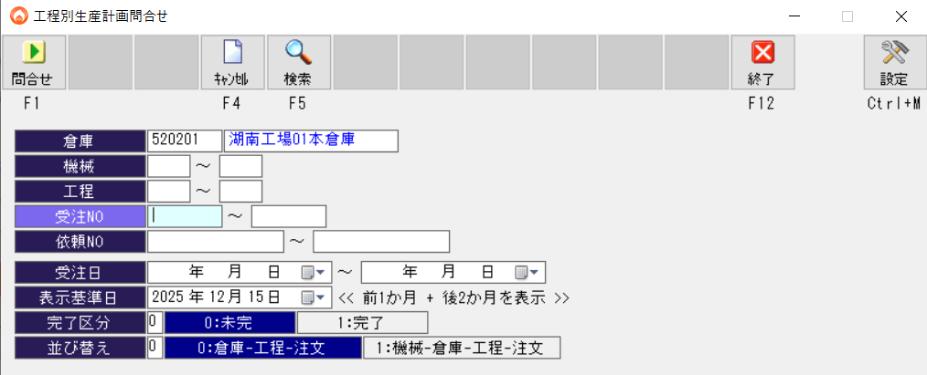
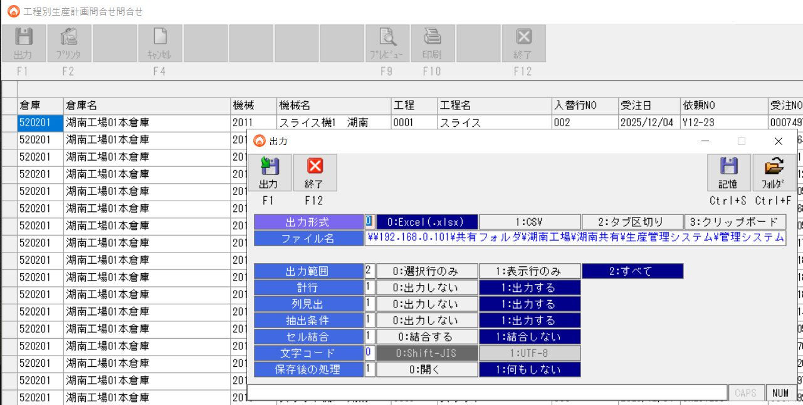
①アラジン 工程別生産計画問い合わせでエクセル形式で、下記フォルダへエクスポートする
\\192.168.0.101\共有フォルダ\湖南工場\湖南共有\生産管理システム\管理システム\●DATA\生産計画問合せ

ボタンサンプル
P5

UI用ボタンのサンプル作成

列設定_結果_タスク一覧
列設定変更適用
列名 | 表示
ステータス | TRUE
タスクID | TRUE
配完_加工開始 | TRUE
配完_加工終了 | TRUE
回答納期 | TRUE
指定納期 | TRUE
工程名 | TRUE
機械名 | TRUE
優先度 | TRUE
履歴1 | TRUE
履歴2 | TRUE
履歴3 | TRUE
履歴4 | TRUE
履歴5 | TRUE
履歴6 | TRUE
必要OP(上書) | TRUE
タスク効率 | TRUE
加工途中 | TRUE
特別指定あり | TRUE
担当OP指名 | TRUE
計画基準納期 | FALSE
納期緊急 | TRUE
加工開始日 | TRUE
総加工量 | TRUE
残加工量 | TRUE
完了率(実行時点) | TRUE
特別指定_AI | TRUE

設定
APIキー設定
GEMINI_API_KEY | G:\工程管理AIプロジェクト\細川\GoogleAIStudio\テストコード\gemini_credentials.encrypted.json

